关系图
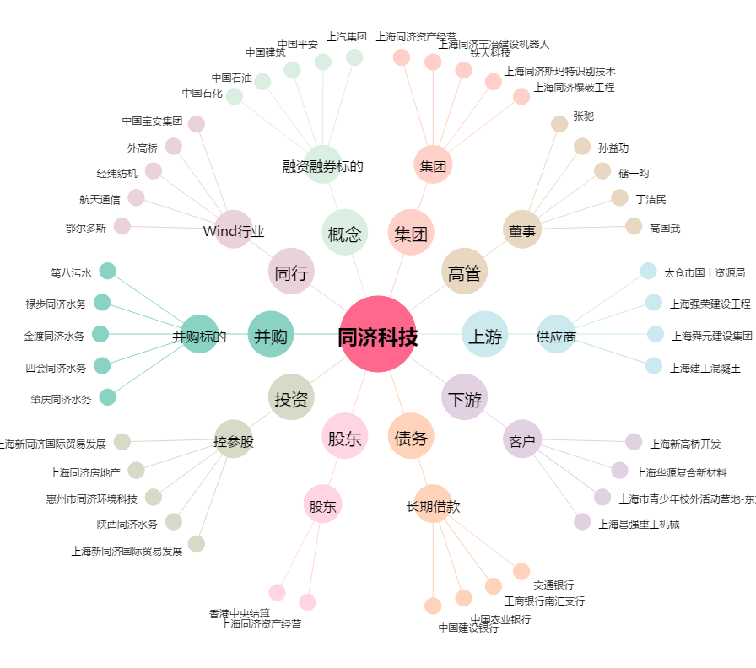
同济科技[600846.SH] - 关系概览图

